Лист1
 |  |  | г.Иваново, пр.Текстильщиков, д.80А
 |  |  | тел: +7(930)340-53-01; +7(920)353-27-34
 |  |  | textileiv@mail.ru |  | http://www.textileiv.ru/

Наименование | Размер | Артикул | Материал | от 5.000 р. | от 15.000 р. | от 20.000 р. | от 30.000 р. | Фото
Сарафан new! | 44-54 | C8 | Кулирка | 200.00р. | 198.00р. | 196.00р. | 194.00р. | 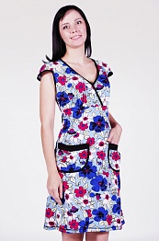
Сарафан new! | 42-56 | C6 | Кулирка | 200.00р. | 198.00р. | 196.00р. | 194.00р. | 
Сарафан new! | 42-52 | 210 | Кулирка | 200.00р. | 198.00р. | 196.00р. | 194.00р. | 
Сарафан | 48-58 | 139 | Кулирка | 205.00р. | 202.95р. | 200.90р. | 198.85р. | 
Сарафан | 46-60 | 460 | Кулирка | 205.00р. | 202.95р. | 200.90р. | 198.85р. | 